상품제안서
액센 초고속 15W 무선충전거치대 C600 [인쇄무료] | 상품코드: F19947

 |  |  |  |  |  |  | 02-412-0044 | www.easy1.co.kr
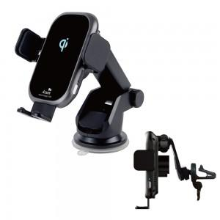

【상세/제작정보】

【인쇄/포장옵션】 | 실크 / 시판박스

【공급단가】 | 수량 | 50~ | 100~ | 500~ | 1,000~ | 2,000~
*VAT별도 | 단가 | 24,660원 | 23,750원 | 22,840원 | 21,920원 | 21,370원

【상품 URL】 | http://www.easy1.co.kr/src/goods_detail.php?gdno=19947

